события
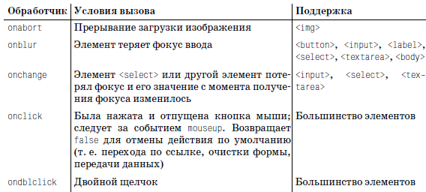
при ошибке загрузки изображения попробовать обработать onabort или onerror!!

onchange - при ПОТЕРЕ фокуса и значение ИЗМЕНИЛОСЬ

отмена действия по умолчанию: возврат false

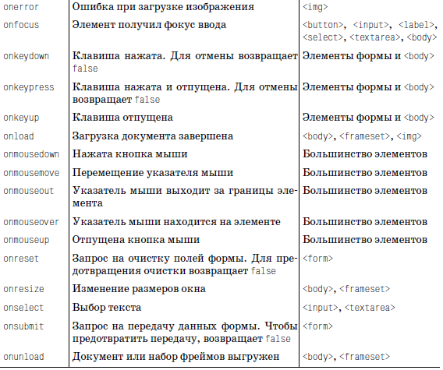

img поддерживает onload

???

вроде нет 100% на обработку

